CU24
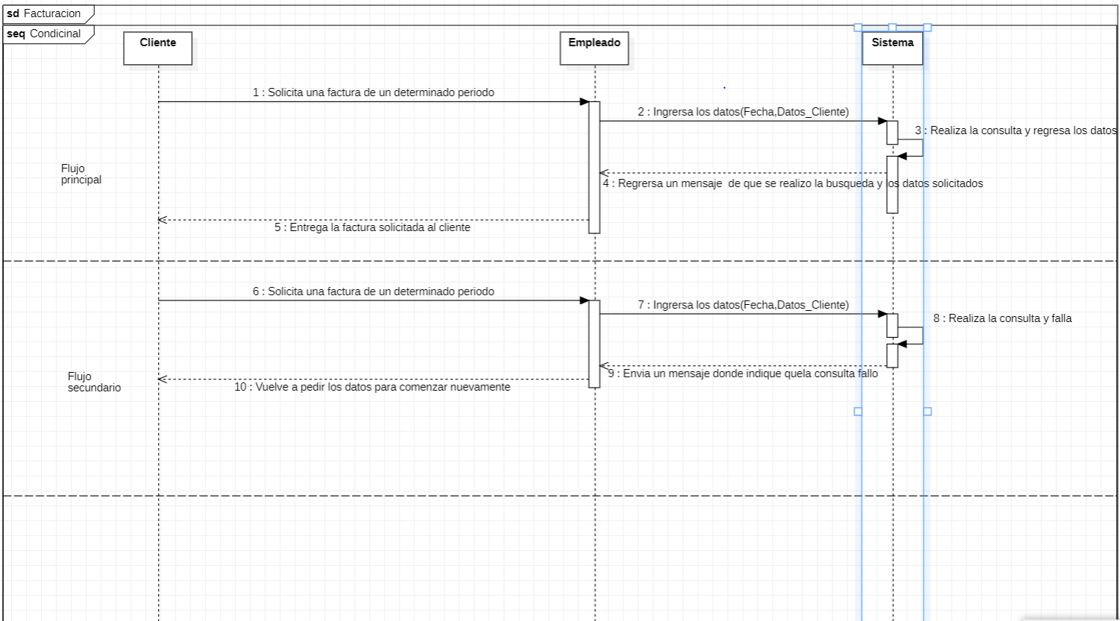
Requerimiento |  | CU24 | Nombre |  | Facturacion
Descripcion |  | Este caso de uso está dedicado a la generación de facturas a partir de la información del cliente a partir de un cierto periodo establecido por este.
Actores |  | Sistema, Cliente, Empleado
Precondiciones |  | La empresa debe de estar registrada ante el SAT
Postcondiciones |  | La factura se debe generar con un 16% de iva.
Flujo principal
Paso | Actor | Acción
1 | Cliente | Solicita una factura de un periodo de tiempo
2 | Empleado | Se ingresan las fechas correspondientes establecidas por el cliente en sus respectivos lugares.
3 | Empleado | Se ingresa la información relevante para la factura por ejemplo: curp del cliente, nombre, correo electrónico y número de teléfono.
4 | Sistema | El sistema a partir de los datos generar una factura con información de la empresa en un formato TXT el cual se imprimirá y se entregará al cliente.
5 | Empleado | Se hará la entrega del comprobante fiscal dónde debe estar agregado el 16% de iva
6 | Cliente | Deberá verificar que los datos son correctos.
Flujos alternativos y excepciones
Paso | Descripcion
A0 | Los datos en la factura son incorrectos
A1 | La factura se rompe enfrente del cliente y se comienza el proceso de nuevo
B0 | El siguiente no tiene un contrato
B1 | Se le informa él no poder realizar una factura a causa de no contar con un contrato
Reglas de negocion, notas
Los datos Deben llevar formato correcto para proceder
La generación de las facturas es con proposito meramente fiscal
Prototipo
Nombre del prototipo
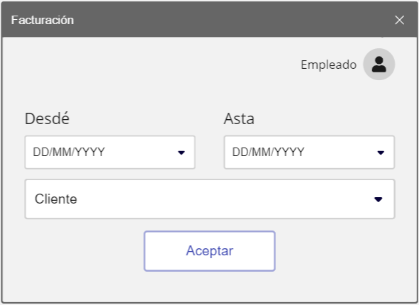

Elemento | Tipo de dato | Longitud |  | Obligatorio | Comportamiento
cmbDede | Alfanumerico | N |  | Si | Selecciona inicio de facturación
cmbAsta | Alfanumerico | N |  | SI | Selecciona fin de facturación
lbldesde | NA | NA |  | SI | NA
lblAsta | NA | NA |  | SI | NA
cbmCliente | Alfanumerico | NA |  | Si | Sirve para seleccionar el cliente a facturar
btnAceptar | NA | NA |  | Si | Termina el proceso de facturación
Notas u Observaciones adicionales
La interfáz de usuario debe ser intuitiva, hacer uso de iconos, imágenes, textos correspondientes a las acciones que va a hacer cada uno de los elementos de la interfaz

Diagrama de casos de uso
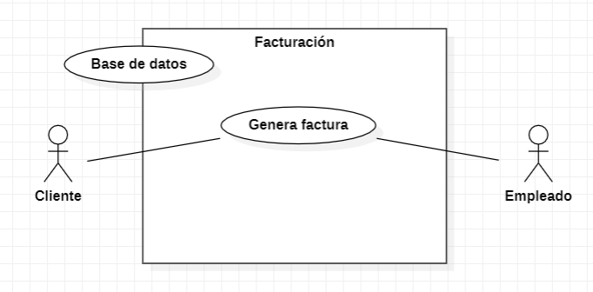

Diagrama de flujo

CU25
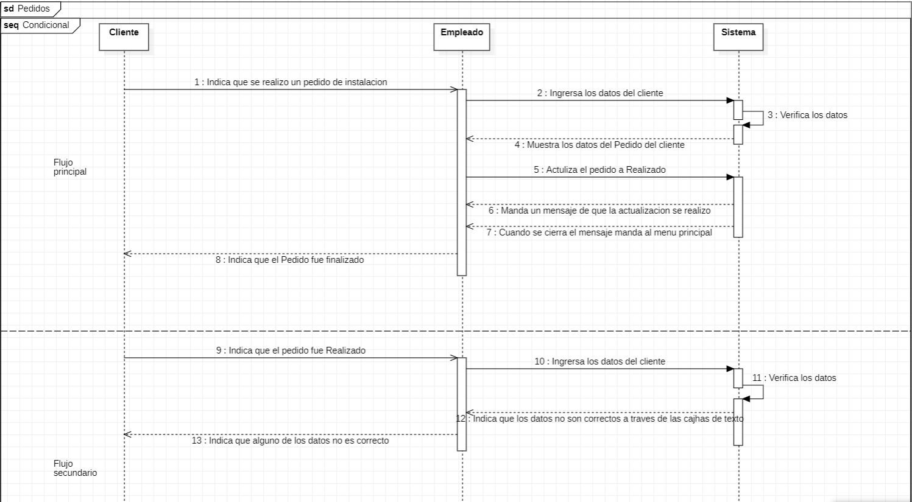
Requerimiento |  | CU25 | Nombre |  | Sistema de verificación de pedidos
Descripcion |  | Este sistema sólo tiene como fin mostrar si un pedido se realizó en el tiempo establecido a un cliente
Actores |  | Sistema, Cliente, Empleado
Precondiciones |  | Debe de existir un reporte que avale el envío
Postcondiciones |  | Debe de marcarse el reporte como enviado una vez realizado.
Flujo principal
Paso | Actor | Acción
1 | Empleado | El empleado debe verificar las notas del pedido
2 | Empleado | Se debe de realizar el pedido dentro del tiempo establecido
3 | Cliente | Se debe confirmar que se ha realizado el pedido
4 | Cliente | El cliente debe verificar que el pedido es correcto
5 | Empleado | Se debe marcar cómo pedido completado
6 | Sistema | Se cambiará el estado del pedido ha terminado
Flujos alternativos y excepciones
Paso | Descripcion
A0 | Fuera de tiempo
A1 | Se notifica la empresa
A2 | El pedido se marca como principal y se procede a hacerlo
A3 | Pedido incorrecto
B0 | Se realiza la devolución del pedido
B1 | Se hace la corrección y se comienza de nuevo.
Reglas de negocion, notas
Verificar siempre la información antes de Realizar el pedido
Verificar tiempos
Prototipo
Nombre del prototipo
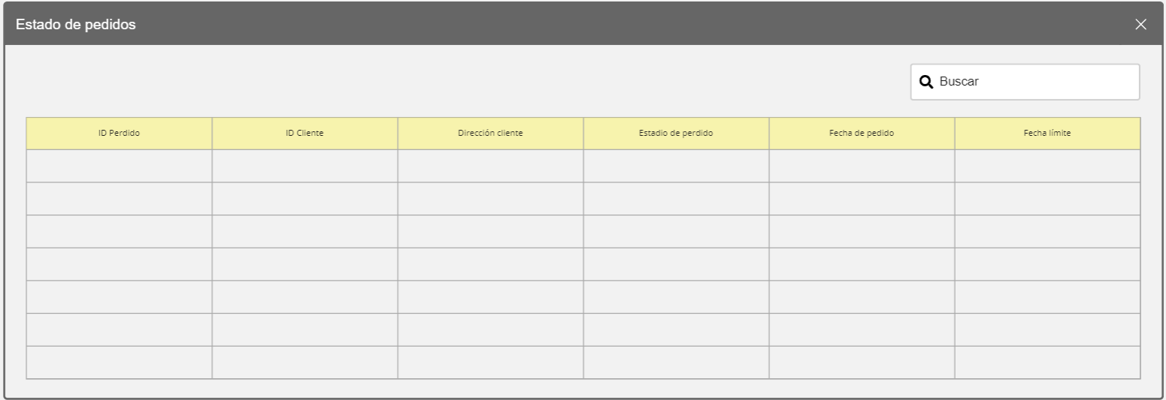

Elemento | Tipo de dato | Longitud |  | Obligatorio | Comportamiento
txtBuscar | Alfabetico | Caracteres maximos 45 |  | Si | Busca un registro a partir de un dato ingresado
tblPedidos | NA | NA |  | Si | Muestra los pedidos en la base de datos
clId | Numérico | Caracteres maximos 45 |  | Si | Muestra el identificador y el pedido
cliIDClien | Numerico | Caracteres maximos 10 |  | Si | Muestra el id del cliente
clDir | Alfabetico | Caracteres maximos 45 |  | Si | Muestra la dirección del cliente
clStatus | Alfabetico | Caracteres maximos 150 |  | Si | Muestra el estatus del pedido
clIni | Alfabetico | Caracteres maximos 151 |  | Si | Muestra la fecha de inicio establecida de pedido
clFin | Alfabetico | Caracteres maximos 152 |  | Si | Muestra la fecha límite para entregar el pedido
Notas u Observaciones adicionales
La interfáz de usuario debe ser intuitiva, hacer uso de iconos, imágenes, textos correspondientes a las acciones que va a hacer cada uno de los elementos de la interfaz

Diagrama de casos de uso
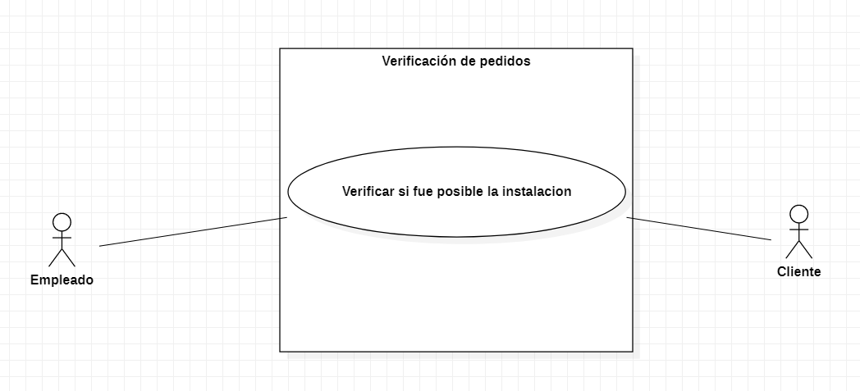

Diagrama de flujo

CU26
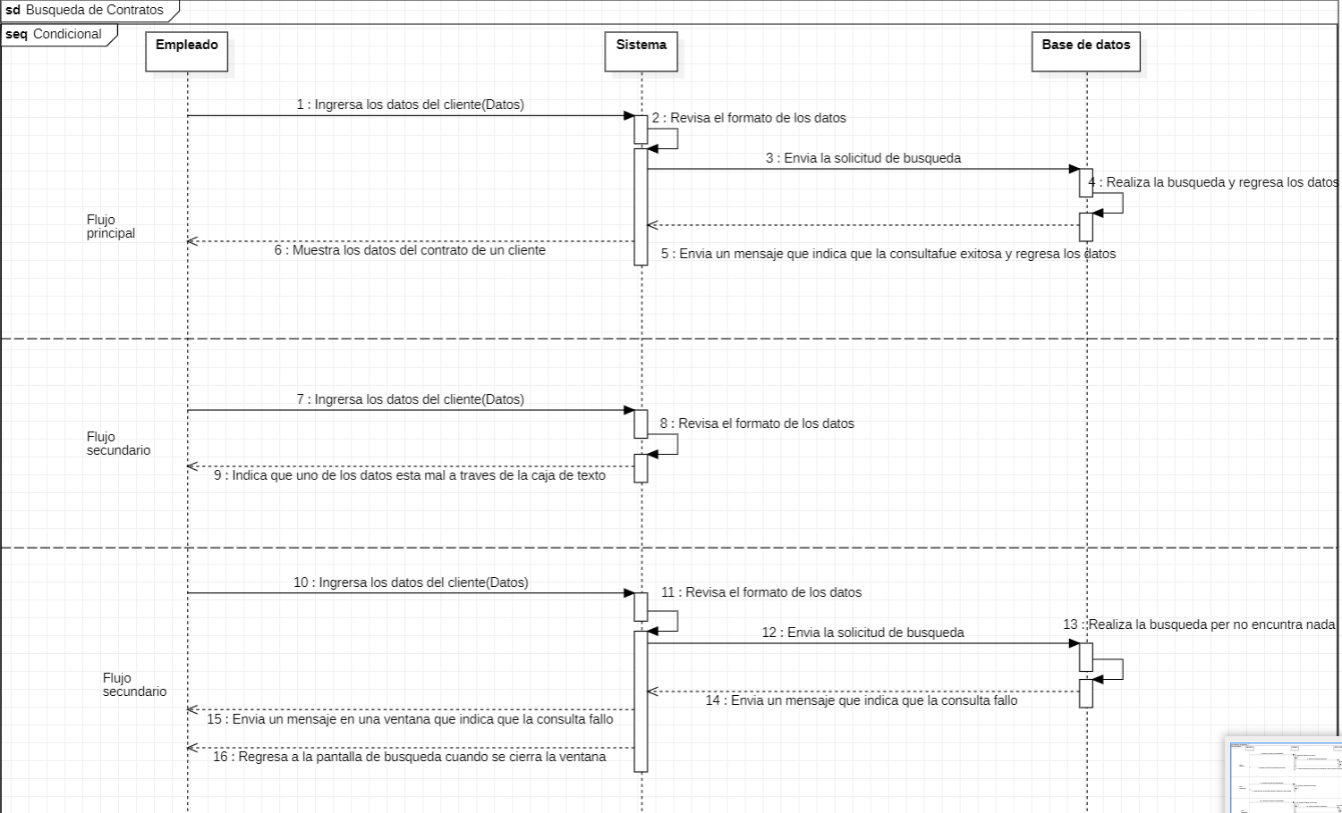
Requerimiento |  | CU26 | Nombre |  | Contratos
Descripcion |  | Esta sección estará dedicada a busquedas de informacion de los contratos existentes dentro de la empresa mostrando única mente información relevante el contrato como por ejemplo: nombre del cliente , inicio de contrato , domicilio , número teléfono . Otra función será acceder a la creación, modificación y eliminación de contratos.
Actores |  | Sistema, Administrador, Empleado
Precondiciones |  | Deben de existir clientes con contratos
Postcondiciones |  | Todo debe de estar respaldado en caso de borrados mal intencionados.
Flujo principal
Paso | Actor | Acción
1 | Empleado | Se necesita buscar información de un cliente
2 | Empleado | En el cuadro de búsqueda se coloca un dato el cliente
3 | Sistema | Se hace la búsqueda a partir de la información dada
4 | Administrador | Se procede a comunicarse con el cliente de acuerdo alguna necesidad de la empresa.
Flujos alternativos y excepciones
Paso | Descripcion
A0 | Los datos estan mal
A1 | Se realiza una búsqueda nueva
A2 | En caso de no encontrarse se hace una búsqueda secuencial por cada cliente
A3 | Se procede con el flujo normal en caso de encontrarse
B0 | El cliente no existe
B1 | Se verifican los datos y se hacen las correcciones pertinentes.
Reglas de negocion, notas
Los datos del cliente deben de estar fiscalmente correctos
La generación de las facturas es con proposito meramente fiscal
Prototipo
Nombre del prototipo
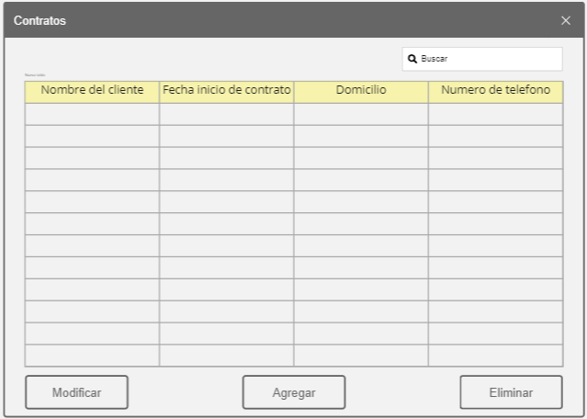

Elemento | Tipo de dato | Longitud |  | Obligatorio | Comportamiento
txtBuscar | N/A | NA |  | Si | Realiza busquedas cada que se modifique
tblContratos | N/A | NA |  | Si | Muestra los contratos existentes
clNomCl | String | 50 caracteres |  | Sí | Muestra los nombres de los clientes
clFICcl | Date time | NA |  | SI | Muestra la fecha de inicio del contrato
clDir | String | 50 caracteres |  | SI | Muestra el domicilio del cliente
clTel | String | 50 caracteres |  | SI | Muestra el número de teléfono del cliente
btnModi | N/A | NA |  | SI | Modifica al cliente seleccionado en la tabla
btnCrear | N/A | NA |  | SI | Crea un nuevo contrato
btnElim | N/A | NA |  | SI | Elimina un contrato seleccionado
Notas u Observaciones adicionales
La interfáz de usuario debe ser intuitiva, hacer uso de iconos, imágenes, textos correspondientes a las acciones que va a hacer cada uno de los elementos de la interfaz

Diagrama de casos de uso
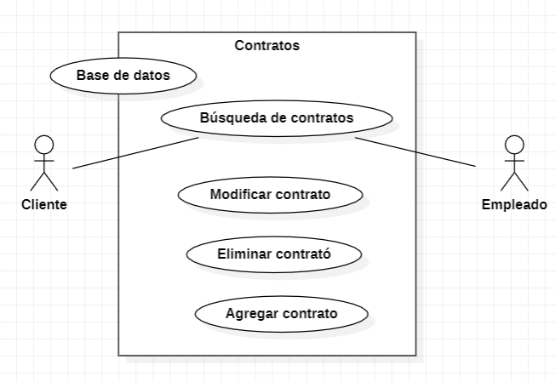

Diagrama de flujo

CU27
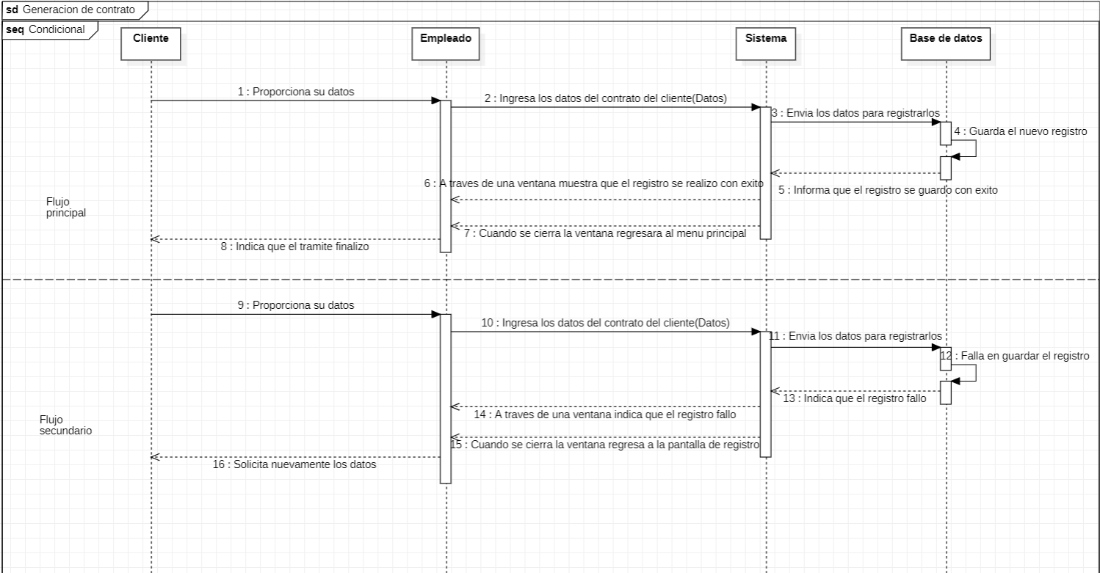
Requerimiento |  | CU27 | Nombre |  | Generacion del contrato
Descripcion |  | Esta sección está dedicada a la creación de contratos para los clientes que desean contratar el servicio de internet de Wifimex, Aquí se recabará la información necesaria de los datos de instalación que la empresa va a proveer.
Actores |  | Sistema, Cliente, Empleado
Precondiciones |  | Debe de existir un cliente almacenado en la base de datos
Postcondiciones |  | Se debe verificar la información
Flujo principal
Paso | Actor | Acción
1 | Cliente | Proporcionar los datos del servicio
2 | Empleado | Se deben ingresar los datos al sistema de acuerdo a las necesidades del cliente.
3 | Sistema | Se debe almacenar los datos en la base de datos y generar un respaldo en la nube
4 | Sistema | Se termina el proceso
5 | Empleado | Se notifica al cliente de los datos de instalación.
Flujos alternativos y excepciones
Paso | Descripcion
A0 | Los datos estan mal
A1 | Se corrigen los datos
A2 | Se procede con la inserción de datos y el flujo normal.
B0 | Se cancela la creación del contrato
B1 | Se eliminan los datos insertados
Reglas de negocion, notas
Los datos del cliente deben de estar fiscalmente correctos
La generación de las facturas es con proposito meramente fiscal
Prototipo
Nombre del prototipo
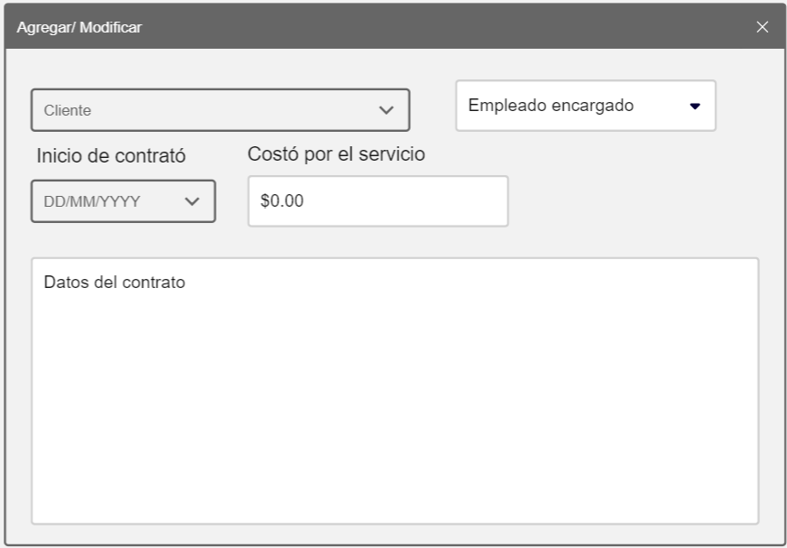

Elemento | Tipo de dato | Longitud |  | Obligatorio | Comportamiento
cmbEmplead | Alfanumerico | N |  | Si | Selecciónar al empleado que realiza la contratación
cmbCliente | Alfanumerico | N |  | SI | Seleccionar el cliente al que se le realiza el servicio
txtFechaInicio | Fecha año/mes/dia | 10 |  | Si | Indicar la fecha en la que se inicio el contrato
txtPrecio | Numerico | caracteres maximos 100 |  | Si | Indicar el precio del servicio que se proporciona
btnAceptar | N/A | NA |  | NA | Confirmar la inserción/modificación de los datos
Notas u Observaciones adicionales
La interfáz de usuario debe ser intuitiva, hacer uso de iconos, imágenes, textos correspondientes a las acciones que va a hacer cada uno de los elementos de la interfaz

Diagrama de casos de uso
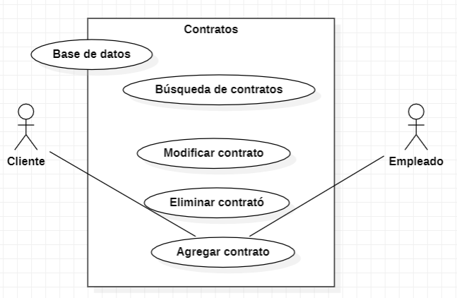

Diagrama de flujo

CU28
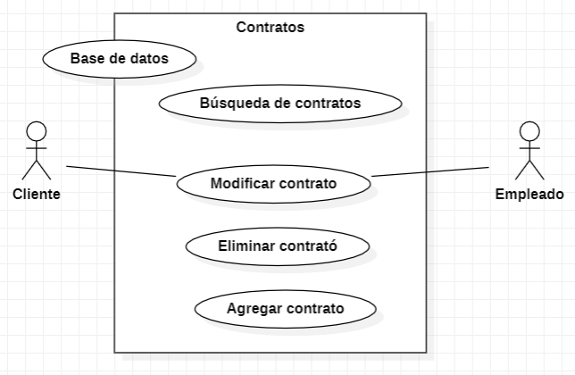
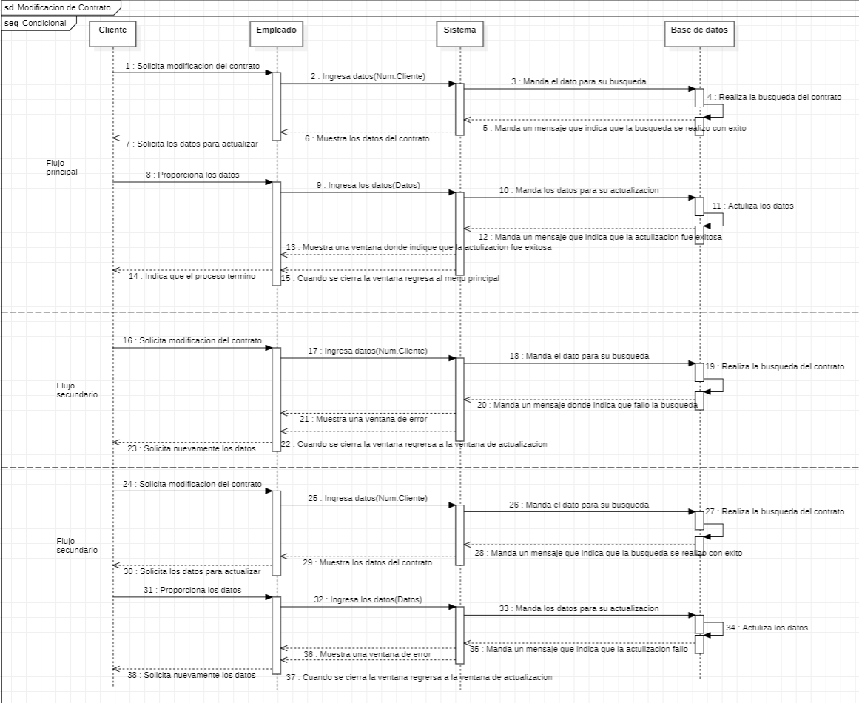
Requerimiento |  | CU28 | Nombre |  | Modificación del contrato
Descripcion |  | Esta sección está dedicada para modificación de un contrato ya creado con el fin de realizar alteraciones de acuerdo a las necesidades presentes del cliente en el momento de realizar esta acción
Actores |  | Sistema, Administrador, Cliente, Empleado
Precondiciones |  | Debe de existir un contrato al cliente que realiza la modificación
Postcondiciones |  | Saber verificar la modificacion realizada al cliente
Flujo principal
Paso | Actor | Acción
1 | Cliente | Solicita una modificación de sus datos de contrato
2 | Empleado | Se hace la búsqueda del cliente
3 | Sistema | Se muestran los datos el contrato establecidos al inicio
4 | Empleado | Se realizan los cambios a partir de las necesidades del cliente
5 | Sistema | Se actualizan los datos
6 | Administrador | Se notifica al cliente del fin del proceso
Flujos alternativos y excepciones
Paso | Descripcion
A0 | No existe un contrato
A1 | Se notifica el cliente
A2 | Se termina el proceso
B0 | El cliente decide cancelar la modificación
B1 | Se restablecen los datos
Reglas de negocion, notas
Siempre se debe de estar acompañada de un administrador para realizar este porceso
Se debe confirmar la actualización de los datos
Prototipo

Nombre del prototipo

Elemento | Tipo de dato | Longitud |  | Obligatorio | Comportamiento
cmbEmplead | Alfanumerico | N |  | Si | Selecciónar al empleado que realiza la contratación
cmbCliente | Alfanumerico | N |  | SI | Seleccionar el cliente al que se le realiza el servicio
txtFechaInicio | Fecha año/mes/dia | 10 |  | Si | Indicar la fecha en la que se inicio el contrato
txtPrecio | Numerico | caracteres maximos 100 |  | Si | Indicar el precio del servicio que se proporciona
btnAceptar | N/A | NA |  | NA | Confirmar la inserción/modificación de los datos
Notas u Observaciones adicionales
La interfáz de usuario debe ser intuitiva, hacer uso de iconos, imágenes, textos correspondientes a las acciones que va a hacer cada uno de los elementos de la interfaz.

Diagrama de casos de uso

CU29
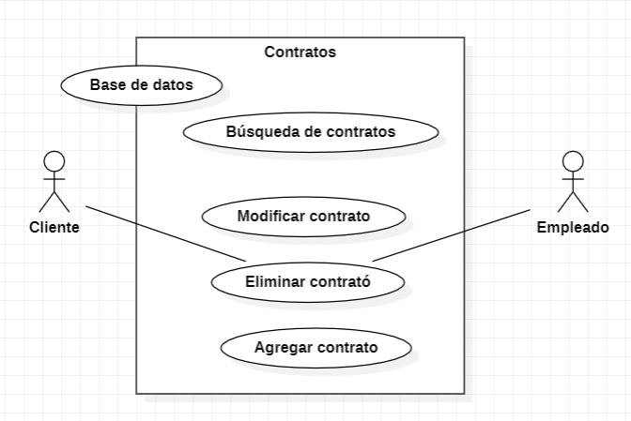
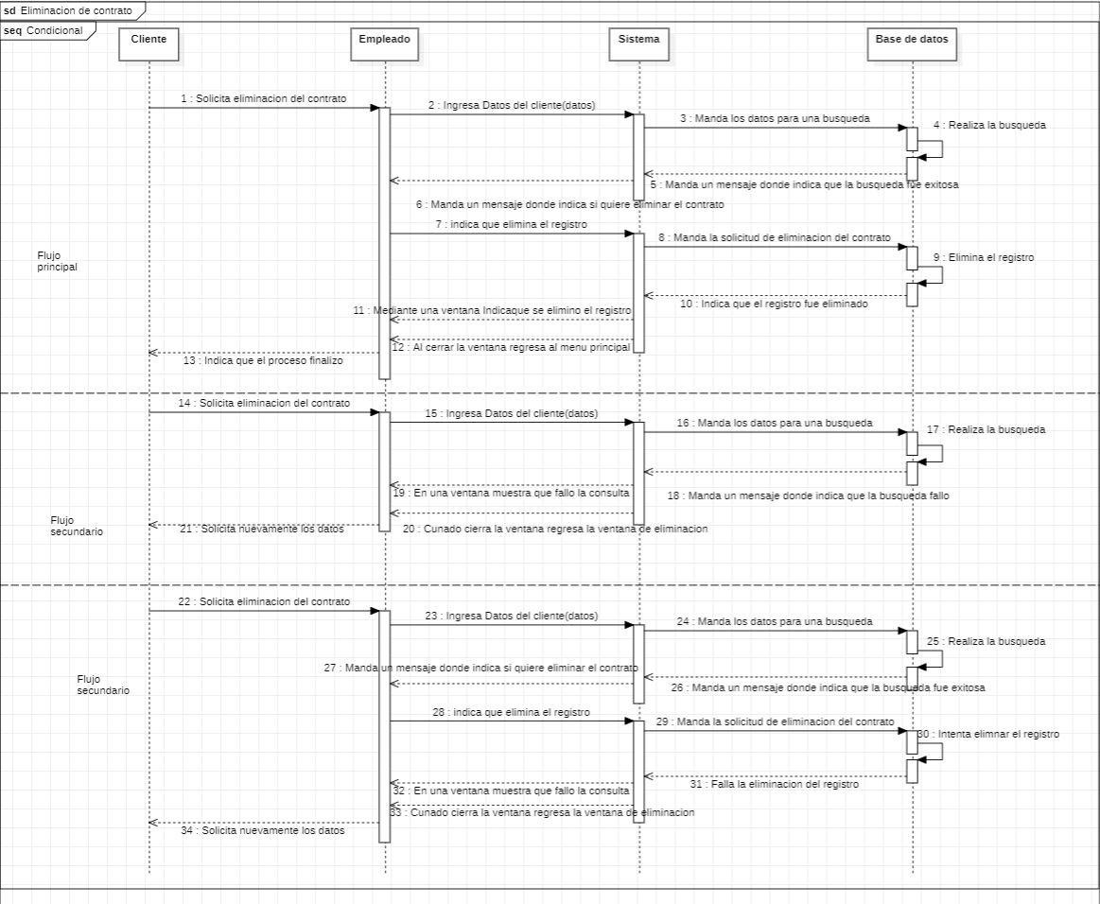
Requerimiento |  | CU29 | Nombre |  | Eliminación del contrato
Descripcion |  | Esa sección si tiene como objetivo eliminar contratos de manera lógica de tal manera que se tenga la información almacenada sin que esta tenga relación a algún servicio activo
Actores |  | Sistema, Administrador, Cliente, Empleado
Precondiciones |  | Debe de existir un contrato a un cliente asignado para poder realizar la eliminación
Postcondiciones |  | Se debe verificar la eliminación del contrato
Flujo principal
Paso | Actor | Acción
1 | Cliente | Solicita una eliminación de contrato
2 | Empleado | Se hace la búsqueda del cliente
3 | Sistema | Se muestran los datos el contrato establecidos al inicio
4 | Empleado | Se realiza la eliminación lógica del contrato
5 | Sistema | Se actualizan los datos
6 | Administrador | Se notifica al cliente del fin del proceso
Flujos alternativos y excepciones
Paso | Descripcion
A0 | No existe un contrato
A1 | Se notifica el cliente
A2 | Se termina el proceso
B0 | El cliente decide cancelar la eliminación
B1 | Se restablecen los datos
Reglas de negocion, notas
Siempre se debe de estar acompañada de un administrador para realizar este porceso
Se debe confirmar la eliminación de los datos
Prototipo
Nombre del prototipo
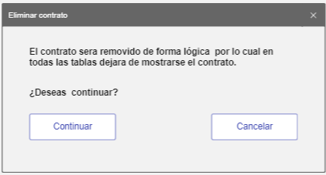

Elemento | Tipo de dato | Longitud |  | Obligatorio | Comportamiento
lbl1 | NA | NA |  | Si | Muestra un mensaje de confirmación
lbl2 | NA | NA |  | SI | Realiza la pregunta de confirmación
btnContinuar | N/A | NA |  | NA | Confirmar la eliminacion de los datos
btnCancelar | N/A | NA |  | NA | Cancelar el proceso actual
Notas u Observaciones adicionales
La interfáz de usuario debe ser intuitiva, hacer uso de iconos, imágenes, textos correspondientes a las acciones que va a hacer cada uno de los elementos de la interfaz

Diagrama de casos de uso

